经销未税报价单
2022年猫宅一生顧客専用未税価格 （税抜き）
NO. （序号） | シリーズ （产品系列） | サムネイル （图片） | 品名 （品名） | 規格 （规格） | 卸売り価格 （批发价） | 小売り価格 （零售价） | 優遇政策 （买赠） | 梱包仕様 （箱规） | 卸売価格（箱） 金额（箱） | 購入数量（箱） （采购箱数） | 合計金額 （金额） | 備考欄 （备注）
1 | 猫宅一生 全价冻干 组合猫粮 透明包装 好吃看得见！ | 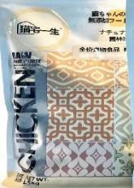 | Z1 走地鸡肉配方全价猫粮 | 1.5kg | 88 | 138 | 3送1 | 8包 | ¥704 |  | ¥0
2 |  |  | BZ1 走地鸡肉配方全价猫粮 | 9kg | 388 | 499 | 3送1 | 1包 | ¥388 |  | ¥0
3 |  | 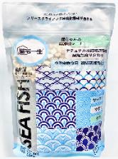 | Z2 海捕深海鱼配方全价猫粮 | 1.5kg | 88 | 138 | 3送1 | 8包 | ¥704 |  | ¥0
4 |  |  | BZ2 海捕深海鱼配方全价猫粮 | 9kg | 388 | 499 | 3送1 | 1包 | ¥388 |  | ¥0
5 |  | 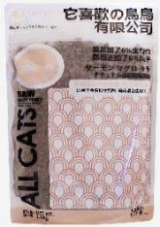 | Z7 全价全阶段猫粮 多肉冻干风干生骨肉 | 1.5kg | 88 | 138 | 3送1 | 8包 | ¥704 |  | ¥0
6 |  |  | BZ7 全价全阶段猫粮 多肉冻干风干生骨肉 | 9kg | 388 | 499 | 3送1 | 1包 | ¥388 |  | ¥0
7 |  | 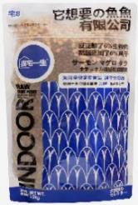 | Z8 全价全阶段猫粮 多鱼冻干风干生骨肉 | 1.5kg | 88 | 138 | 3送1 | 8包 | ¥704 |  | ¥0
8 |  |  | BZ8 全价全阶段猫粮 多鱼冻干风干生骨肉 | 9kg | 388 | 499 | 3送1 | 1包 | ¥388 |  | ¥0
NO. （序号） | シリーズ （产品系列） | サムネイル （图片） | 品名 （品名） | 規格 （规格） | 卸売り価格 （批发价） | 小売り価格 （零售价） | 優遇政策 （买赠） | 梱包仕様 （箱规） | 卸売価格（箱） 金额（箱） | 購入数量（箱） （采购箱数） | 合計金額 （金额） | 備考欄 （备注）
9 | 猫宅一生 猫犬通用 磨牙神器 | 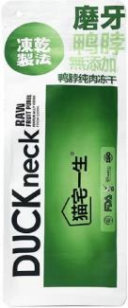 | DG3 原鲜冻干鸭脖 | 150g | ¥39 | ¥49 | 3送1 | 30包 | ¥1,170 |  | ¥0
10 |  | 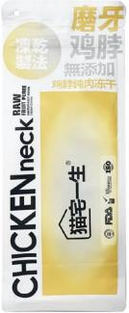 | DG4 原鲜冻干鸡脖 | 150g | ¥39 | ¥49 | 3送1 | 30包 | ¥1,170 |  | ¥0
11 |  | 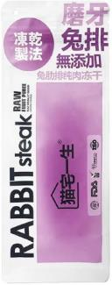 | DG5 原鲜冻干兔排 | 100g | ¥39 | ¥59 | 3送1 | 30包 | ¥1,170 |  | ¥0
12 |  | 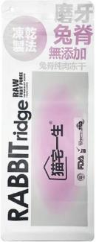 | DG6 原鲜冻干兔脊 | 100g | ¥39 | ¥59 | 3送1 | 30包 | ¥1,170 |  | ¥0
NO. （序号） | シリーズ （产品系列） | サムネイル （图片） | 品名 （品名） | 規格 （规格） | 卸売り価格 （批发价） | 小売り価格 （零售价） | 優遇政策 （买赠） | 梱包仕様 （箱规） | 卸売価格（箱） 金额（箱） | 購入数量（箱） （采购箱数） | 合計金額 （金额） | 備考欄 （备注）
13 | 猫宅一生 原鲜冻干桶 原鲜品质 种类丰富 采用日本辐照 杀菌技术 更加安全 |  | MAO0 冻干三文鱼 | 100g/罐 | ¥27 | ¥39 | 3送1 | 24桶 | ¥648 |  | ¥0
14 |  | 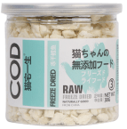 | MAO3 冻干鳕鱼 | 30g/罐 | ¥27 | ¥39 | 3送1 | 48桶 | ¥1,296 |  | ¥0
15 |  | 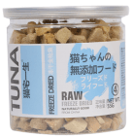 | MAO4 冻干金枪鱼 | 55g/罐 | ¥27 | ¥39 | 3送1 | 48桶 | ¥1,296 |  | ¥0
16 |  |  | MAO8冻干鹌鹑 | 50g/罐 | ¥27 | ¥39 | 3送1 | 24桶 | ¥648 |  | ¥0
17 |  |  | MAO9 冻干多春鱼 | 60g/罐 | ¥27 | ¥39 | 3送1 | 24桶 | ¥648 |  | ¥0
18 |  | 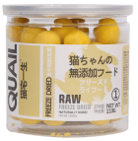 | MAO1 冻干鹌鹑蛋黄 | 110g/罐 | ¥37 | ¥49 | 3送1 | 48桶 | ¥1,776 |  | ¥0
19 |  |  | MAO5 冻干鸡肉粒 | 100g/罐 | ¥37 | ¥49 | 3送1 | 24桶 | ¥888 |  | ¥0
20 |  |  | MAO6 冻干鸡胸肉 | 100g/罐 | ¥37 | ¥49 | 3送1 | 24桶 | ¥888 |  | ¥0
21 |  |  | MAO7 冻干鸭胸肉 | 80g/罐 | ¥37 | ¥49 | 3送1 | 24桶 | ¥888 |  | ¥0
22 |  | 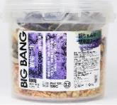 | MA012混合生骨肉冻干桶 | 500g/桶 | ¥88 | ¥149 | 无活动 | 12桶 | ¥1,056 |  | ¥0
23 |  | 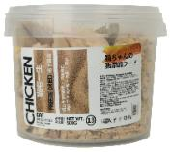 | MA013冻干组合全鸡桶 | 500g/桶 | ¥88 | ¥149 | 无活动 | 12桶 | ¥1,056 |  | ¥0
NO. （序号） | シリーズ （产品系列） | サムネイル （图片） | 品名 （品名） | 規格 （规格） | 卸売り価格 （批发价） | 小売り価格 （零售价） | 優遇政策 （买赠） | 梱包仕様 （箱规） | 卸売価格（箱） 金额（箱） | 購入数量（箱） （采购箱数） | 合計金額 （金额） | 備考欄 （备注）
24 | 鲜肉夹心饼干 酥脆磨牙有营养 | 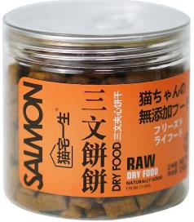 | MAOBB1 三文鱼鲜肉夹心饼干1号 | 150g | ¥14 | ¥19 | 3送1 | 24桶 | ¥336 |  | ¥0
25 |  | 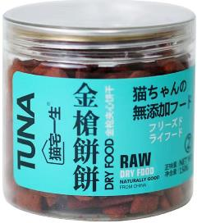 | MAOBB2 金枪鱼鲜肉夹心饼干2号 | 150g | ¥14 | ¥19 | 3送1 | 24桶 | ¥336 |  | ¥0
26 |  | 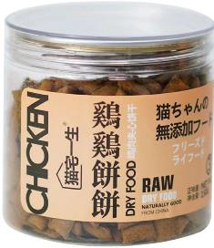 | MAOBB3 鸡肉鲜肉夹心饼干3号 | 150g | ¥14 | ¥19 | 3送1 | 24桶 | ¥336 |  | ¥0
27 |  | 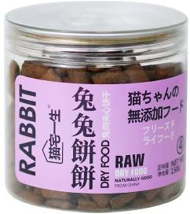 | MAOBB4 兔肉鲜肉夹心饼干4号 | 150g | ¥14 | ¥19 | 3送1 | 24桶 | ¥336 |  | ¥0
28 |  | 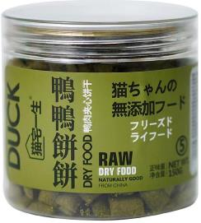 | MAOBB5 鸭肉鲜肉夹心饼干5号 | 150g | ¥14 | ¥19 | 3送1 | 24桶 | ¥336 |  | ¥0
29 |  | 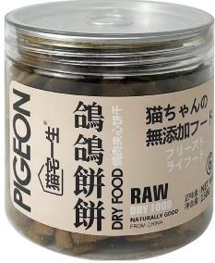 | MAOBB6 鸽肉鲜肉夹心饼干6号 | 150g | ¥14 | ¥19 | 3送1 | 24桶 | ¥336 |  | ¥0
NO. （序号） | シリーズ （产品系列） | サムネイル （图片） | 品名 （品名） | 規格 （规格） | 卸売り価格 （批发价） | 小売り価格 （零售价） | 優遇政策 （买赠） | 梱包仕様 （箱规） | 卸売価格（箱） 金额（箱） | 購入数量（箱） （采购箱数） | 合計金額 （金额） | 備考欄 （备注）
30 | 猫宅一生 混合冻干生骨肉饼 小袋随行装 易携带易保存 掰开更美味哦！ | 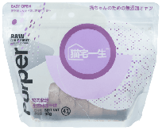 | MAO41 鸡肉紫薯冻干生骨肉饼 | 90g | ¥20.0 | ¥39 | 4送1 | 70包 | ¥1,400 |  | ¥0
31 |  | 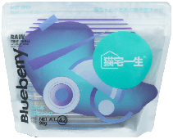 | MAO42 鸭肉蓝莓冻干生骨肉饼 | 90g | ¥20.0 | ¥39 | 4送1 | 70包 | ¥1,400 |  | ¥0
32 |  | 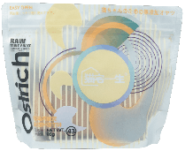 | MAO43 鸵鸟肉蛋黄冻干生骨肉饼 | 90g | ¥20.0 | ¥39 | 4送1 | 70包 | ¥1,400 |  | ¥0
33 |  | 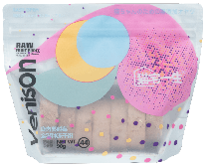 | MAO44 鹿肉蔓越莓冻干生骨肉饼 | 90g | ¥20.0 | ¥39 | 4送1 | 70包 | ¥1,400 |  | ¥0
NO. （序号） | シリーズ （产品系列） | サムネイル （图片） | 品名 （品名） | 規格 （规格） | 卸売り価格 （批发价） | 小売り価格 （零售价） | 優遇政策 （买赠） | 梱包仕様 （箱规） | 卸売価格（箱） 金额（箱） | 購入数量（箱） （采购箱数） | 合計金額 （金额） | 備考欄 （备注）
34 | 混合冻干生骨肉饼 大袋家庭装 为会过日子的你 点赞👍 | 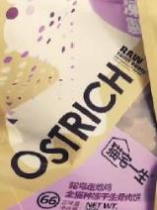 | MAO66鸵鸟走地鸡生骨肉饼 | 250g | ¥56 | ¥89 | 5送1 | 20包 | ¥1,120 |  | ¥0
35 |  | 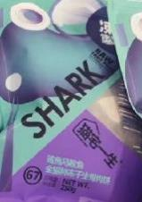 | MAO67鲨鱼马鲛鱼生骨肉饼 | 250g | ¥56 | ¥89 | 5送1 | 20包 | ¥1,120 |  | ¥0
NO. （序号） | シリーズ （产品系列） | サムネイル （图片） | 品名 （品名） | 規格 （规格） | 卸売り価格 （批发价） | 小売り価格 （零售价） | 優遇政策 （买赠） | 梱包仕様 （箱规） | 卸売価格（箱） 金额（箱） | 購入数量（箱） （采购箱数） | 合計金額 （金额） | 備考欄 （备注）
36 | 猫宅一生 铝箔易拉主食猫罐 优质肉源 营养均衡 美甲也能撕开哦！ | 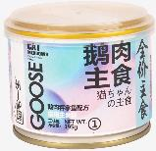 | ZS11 鹅肉+吞拿鱼铝箔易拉主食罐 | 195g | ¥12 | ¥19.9 | 3送1 | 24罐 | ¥288 |  | ¥0
37 |  | 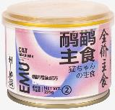 | ZS12 鸸鹋+鳕鱼铝箔易拉主食罐 | 195g | ¥12 | ¥19.9 | 3送1 | 24罐 | ¥288 |  | ¥0
38 |  | 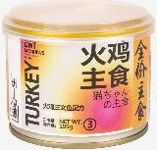 | ZS13 火鸡+三文鱼铝箔易拉主食罐 | 195g | ¥12 | ¥19.9 | 3送1 | 24罐 | ¥288 |  | ¥0
39 |  | 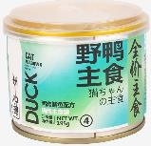 | ZS14 鸭肉+鲭鱼铝箔易拉主食罐 | 195g | ¥12 | ¥19.9 | 3送1 | 24罐 | ¥288 |  | ¥0
NO. （序号） | シリーズ （产品系列） | サムネイル （图片） | 品名 （品名） | 規格 （规格） | 卸売り価格 （批发价） | 小売り価格 （零售价） | 優遇政策 （买赠） | 梱包仕様 （箱规） | 卸売価格（箱） 金额（箱） | 購入数量（箱） （采购箱数） | 合計金額 （金额） | 備考欄 （备注）
40 | 猫宅一生 透明猫罐 采用日本透明膜 好吃看得见！ 美甲也能撕开哦！ |  | MZ1鸡肉青口贝罐头 | 85g | ¥9.9 | ¥12.9 | 3送1 | 48罐 | ¥475.2 |  | ¥0.0
41 |  |  | MZ2鸡肉鱼子罐头 | 85g | ¥9.9 | ¥12.9 | 3送1 | 48罐 | ¥475.2 |  | ¥0.0
42 |  |  | MZ3鸡肉银鱼罐头 | 85g | ¥9.9 | ¥12.9 | 3送1 | 48罐 | ¥475.2 |  | ¥0.0
43 |  |  | MZ4鸡肉蟹肉罐头 | 85g | ¥9.9 | ¥12.9 | 3送1 | 48罐 | ¥475.2 |  | ¥0.0
44 |  |  | MZ5深海鱼青口贝罐头 | 85g | ¥9.9 | ¥12.9 | 3送1 | 48罐 | ¥475.2 |  | ¥0.0
45 |  |  | MZ6深海鱼鱼子罐头 | 85g | ¥9.9 | ¥12.9 | 3送1 | 48罐 | ¥475.2 |  | ¥0.0
46 |  |  | MZ7深海鱼银鱼罐头 | 85g | ¥9.9 | ¥12.9 | 3送1 | 48罐 | ¥475.2 |  | ¥0.0
47 |  |  | MZ8深海鱼蟹肉罐头 | 85g | ¥9.9 | ¥12.9 | 3送1 | 48罐 | ¥475.2 |  | ¥0.0
48 |  |  | MZ9枸杞人参鸡肉双拼猫罐 | 85g | ¥9.9 | ¥12.9 | 3送1 | 48罐 | ¥475.2 |  | ¥0.0
49 |  |  | MZ10枸杞人参鸭肉双拼猫罐 | 85g | ¥9.9 | ¥12.9 | 3送1 | 48罐 | ¥475.2 |  | ¥0.0
50 |  |  | MZ11海参黑松露鳟鱼双拼猫罐 | 85g | ¥9.9 | ¥12.9 | 3送1 | 48罐 | ¥475.2 |  | ¥0.0
51 |  |  | MZ12海参黑松露鲣鱼双拼猫罐 | 85g | ¥9.9 | ¥12.9 | 3送1 | 48罐 | ¥475.2 |  | ¥0.0
52 |  |  | MZ13鹌鹑粟米鸡肉双拼猫罐 | 85g | ¥9.9 | ¥12.9 | 3送1 | 48罐 | ¥475.2 |  | ¥0.0
53 |  |  | MZ14鹌鹑粟米鸭肉双拼猫罐 | 85g | ¥9.9 | ¥12.9 | 3送1 | 48罐 | ¥475.2 |  | ¥0.0
NO. （序号） | シリーズ （产品系列） | サムネイル （图片） | 品名 （品名） | 規格 （规格） | 卸売り価格 （批发价） | 小売り価格 （零售价） | 優遇政策 （买赠） | 梱包仕様 （箱规） | 卸売価格（箱） 金额（箱） | 購入数量（箱） （采购箱数） | 合計金額 （金额） | 備考欄 （备注）
54 | 猫宅一生 奶茶罐 羊奶+鲜肉+果蔬 补水神器！！ | 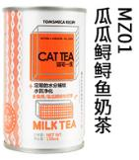 | MZ-01奶茶罐 瓜瓜鳟鳟鱼 | 150g | ¥6.5 | ¥9.8 | 5送1 | 24罐 | ¥156.0 |  | ¥0.0
55 |  | 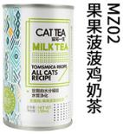 | MZ-02奶茶罐 果果波波鸡 | 150g | ¥6.5 | ¥9.8 | 5送1 | 24罐 | ¥156.0 |  | ¥0.0
56 |  | 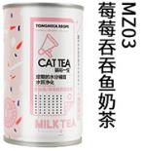 | MZ-03奶茶罐 芝芝田田鸭 | 150g | ¥6.5 | ¥9.8 | 5送1 | 24罐 | ¥156.0 |  | ¥0.0
57 |  | 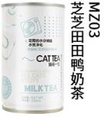 | MZ-04奶茶罐 莓莓吞吞鱼 | 150g | ¥6.5 | ¥9.8 | 5送1 | 24罐 | ¥156.0 |  | ¥0.0
NO. （序号） | シリーズ （产品系列） | サムネイル （图片） | 品名 （品名） | 規格 （规格） | 卸売り価格 （批发价） | 小売り価格 （零售价） | 優遇政策 （买赠） | 梱包仕様 （箱规） | 卸売価格（箱） 金额（箱） | 購入数量（箱） （采购箱数） | 合計金額 （金额） | 備考欄 （备注）
58 | 水果泥猫酱 富含多种维生素 及纤维素 营养助消化 舔猫神器！ | 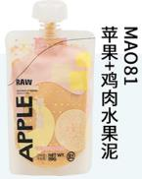 | MAO81苹果鸡肉水果泥 | 99g | ¥6.5 | ¥9.8 | 5送1 | 12包/盒 6盒/箱 | ¥468.0 |  | ¥0.0
59 |  | 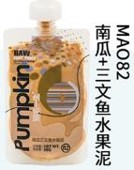 | MAO82南瓜三文鱼水果泥 | 99g/包 | ¥6.5 | ¥9.8 | 5送1 | 12包/盒 6盒/箱 | ¥468.0 |  | ¥0.0
60 |  | 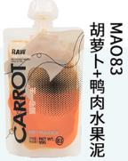 | MAO83胡萝卜鸭肉水果泥 | 99g/包 | ¥6.5 | ¥9.8 | 5送1 | 12包/盒 6盒/箱 | ¥468.0 |  | ¥0.0
61 |  | 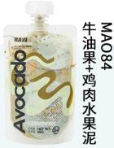 | MAO84牛油果鸡肉水果泥 | 99g/包 | ¥6.5 | ¥9.8 | 5送1 | 12包/盒 6盒/箱 | ¥468.0 |  | ¥0.0
NO. （序号） | シリーズ （产品系列） | サムネイル （图片） | 品名 （品名） | 規格 （规格） | 卸売り価格 （批发价） | 小売り価格 （零售价） | 優遇政策 （买赠） | 梱包仕様 （箱规） | 卸売価格（箱） 金额（箱） | 購入数量（箱） （采购箱数） | 合計金額 （金额） | 備考欄 （备注）
62 | 猫宅一生 胶囊营养包 优质动物蛋白 一餐一包 日常拌饭 唤喵小零食 | 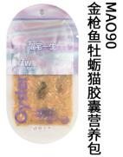 | MAO90金枪鱼牡蛎 猫酱囊营养包 | 70g | ¥4.6 | ¥6.9 | 3送1 | 96包 | ¥441.6 |  | ¥0.0
63 |  | 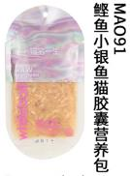 | MAO91鲣鱼小银鱼 猫酱囊营养包 | 70g/包 | ¥4.6 | ¥6.9 | 3送1 | 96包 | ¥441.6 |  | ¥0.0
64 |  | 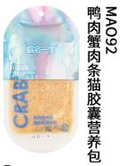 | MAO92鸭肉蟹肉条 猫酱囊营养包 | 70g/包 | ¥4.6 | ¥6.9 | 3送1 | 96包 | ¥441.6 |  | ¥0.0
65 |  | 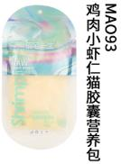 | MAO93鸡肉小虾仁 猫酱囊营养包 | 70g/包 | ¥4.6 | ¥6.9 | 3送1 | 96包 | ¥441.6 |  | ¥0.0
NO. （序号） | シリーズ （产品系列） | サムネイル （图片） | 品名 （品名） | 規格 （规格） | 卸売り価格 （批发价） | 小売り価格 （零售价） | 優遇政策 （买赠） | 梱包仕様 （箱规） | 卸売価格（箱） 金额（箱） | 購入数量（箱） （采购箱数） | 合計金額 （金额） | 備考欄 （备注）
66 | 猫宅一生 绵绵慕斯 奶糕罐 单一蛋白获取 低敏肉源 更好消化与吸收 三罐组合更划算 |  | MAO16 鸡肉慕斯奶糕罐三联罐 | 85g/罐 3罐/组 | ¥24 | ¥36 | 3送1 | 15组/箱 | ¥360 |  | ¥0
67 |  |  | MAO17 鸭肉慕斯三联罐 | 85g/罐 3罐/组 | ¥24 | ¥36 | 3送1 | 15组/箱 | ¥360 |  | ¥0
68 |  |  | MAO18 金枪鱼慕斯三联罐 | 85g/罐 3罐/组 | ¥24 | ¥36 | 3送1 | 15组/箱 | ¥360 |  | ¥0
69 |  |  | MAO19 三文鱼慕斯三联罐 | 85g/罐 3罐/组 | ¥24 | ¥36 | 3送1 | 15组/箱 | ¥360 |  | ¥0
NO. （序号） | シリーズ （产品系列） | サムネイル （图片） | 品名 （品名） | 規格 （规格） | 卸売り価格 （批发价） | 小売り価格 （零售价） | 優遇政策 （买赠） | 梱包仕様 （箱规） | 卸売価格（箱） 金额（箱） | 購入数量（箱） （采购箱数） | 合計金額 （金额） | 備考欄 （备注）
70 | 新品鲜肉罐头 大罐头 畅享受 |  | MM1 金枪鱼+鲣鱼 鲜肉大猫罐 | 375g | ¥9.9 | ¥12.9 | 3送1 | 24罐 | ¥237.6 |  | ¥0.0
71 |  |  | MM2 鲭鱼+金枪鱼 鲜肉大猫罐 | 375g | ¥9.9 | ¥12.9 | 3送1 | 24罐 | ¥237.6 |  | ¥0.0
72 |  |  | MM3 三文鱼+金枪鱼 鲜肉大猫罐 | 375g | ¥9.9 | ¥12.9 | 3送1 | 24罐 | ¥237.6 |  | ¥0.0
73 |  |  | MM4 鳕鱼+金枪鱼 鲜肉大猫罐 | 375g | ¥9.9 | ¥12.9 | 3送1 | 24罐 | ¥237.6 |  | ¥0.0
NO. （序号） | シリーズ （产品系列） | サムネイル （图片） | 品名 （品名） | 規格 （规格） | 卸売り価格 （批发价） | 小売り価格 （零售价） | 優遇政策 （买赠） | 梱包仕様 （箱规） | 卸売価格（箱） 金额（箱） | 購入数量（箱） （采购箱数） | 合計金額 （金额） | 備考欄 （备注）
74 | 猫宅一生 全价鲜肉主食小方砖 利乐包装易撕开 产品陈列更美观 | 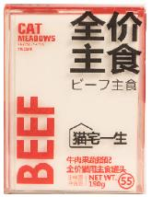 | MAO55 牛肉果蔬搭配 利乐包装全价主食罐头 | 190g | ¥12.8 | ¥15.8 | 3送1 | 24盒 | ¥307.2 |  | ¥0.0
75 |  | 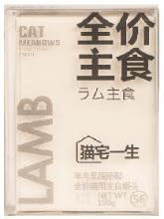 | MAO56 羊肉果蔬搭配 利乐包装全价主食罐头 | 190g | ¥12.8 | ¥15.8 | 3送1 | 24盒 | ¥307.2 |  | ¥0.0
76 |  | 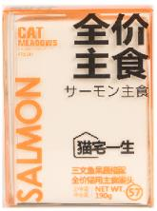 | MAO57 三文鱼肉果蔬搭配 利乐包装全价主食罐头 | 190g | ¥12.8 | ¥15.8 | 3送1 | 24盒 | ¥307.2 |  | ¥0.0
77 |  | 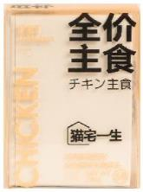 | MAO58 鸡肉果蔬搭配 利乐包装全价主食小方砖 | 190g | ¥12.8 | ¥15.8 | 3送1 | 24盒 | ¥307.2 |  | ¥0.0
NO. （序号） | シリーズ （产品系列） | サムネイル （图片） | 品名 （品名） | 規格 （规格） | 卸売り価格 （批发价） | 小売り価格 （零售价） | 優遇政策 （买赠） | 梱包仕様 （箱规） | 卸売価格（箱） 金额（箱） | 購入数量（箱） （采购箱数） | 合計金額 （金额） | 備考欄 （备注）
78 | 猫宅一生 营养猫条 王炸产品! 有颜有料! 12支大享受 | 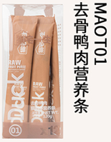 | MAOT01 田园鸭肉味猫条x12 | 12条/盒 | 16 | 19.9 | 3送1 | 24盒/箱 | ¥384 |  | ¥0
79 |  | 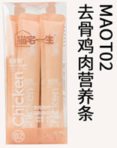 | MAOT02 田园鸡肉味猫条x12 | 12条/盒 | 16 | 19.9 | 3送1 | 24盒/箱 | ¥384 |  | ¥0
80 |  | 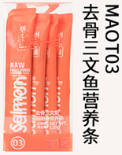 | MAOT03 三文鱼味猫条x12 | 12条/盒 | 16 | 19.9 | 3送1 | 24盒/箱 | ¥384 |  | ¥0
81 |  | 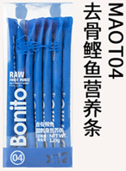 | MAOT04 鲣鱼味猫条x12 | 12条/盒 | 16 | 19.9 | 3送1 | 24盒/箱 | ¥384 |  | ¥0
82 |  | 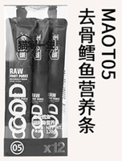 | MAOT05 鳕鱼味猫条x12 | 12条/盒 | 16 | 19.9 | 3送1 | 24盒/箱 | ¥384 |  | ¥0
83 |  |  | MAOT06 金枪鱼味猫条x12 | 12条/盒 | 16 | 19.9 | 3送1 | 24盒/箱 | ¥384 |  | ¥0
NO. （序号） | シリーズ （产品系列） | サムネイル （图片） | 品名 （品名） | 規格 （规格） | 卸売り価格 （批发价） | 小売り価格 （零售价） | 優遇政策 （买赠） | 梱包仕様 （箱规） | 卸売価格（箱） 金额（箱） | 購入数量（箱） （采购箱数） | 合計金額 （金额） | 備考欄 （备注）
84 | 猫宅一生 巨大大大 营养猫条 |  | MAO1E 猫宅一生巨大大大猫条 鳕鱼+羊奶营养猫条 | 60g/条 | 4.9 | 7.9 | 3送1 | 48条/箱 | ¥235.2 |  | ¥0.0
85 |  |  | MAO2E 猫宅一生巨大大大猫条 鲣鱼+苹果营养猫条 | 60g/条 | 4.9 | 7.9 | 3送1 | 48条/箱 | ¥235.2 |  | ¥0.0
86 |  |  | MAO3E 猫宅一生巨大大大猫条 鸡肉+苹果营养猫条 | 60g/条 | 4.9 | 7.9 | 3送1 | 48条/箱 | ¥235.2 |  | ¥0.0
87 |  |  | MAO4E 猫宅一生巨大大大猫条 乌鸡+苹果营养猫条 | 60g/条 | 4.9 | 7.9 | 3送1 | 48条/箱 | ¥235.2 |  | ¥0.0
88 |  |  | MAO5E 猫宅一生巨大大大猫条 鳕鱼+苹果营养猫条 | 60g/条 | 4.9 | 7.9 | 3送1 | 48条/箱 | ¥235.2 |  | ¥0.0
89 |  |  | MAO6E 猫宅一生巨大大大猫条 金枪鱼+苹果营养猫条 | 60g/条 | 4.9 | 7.9 | 3送1 | 48条/箱 | ¥235.2 |  | ¥0.0
90 |  |  | MAO7E 猫宅一生巨大大大猫条 鸭肉+苹果营养猫条 | 60g/条 | 4.9 | 7.9 | 3送1 | 48条/箱 | ¥235.2 |  | ¥0.0
91 |  |  | MAO8E 猫宅一生巨大大大猫条 三文鱼+苹果营养猫条 | 60g/条 | 4.9 | 7.9 | 3送1 | 48条/箱 | ¥235.2 |  | ¥0.0
NO. （序号） | シリーズ （产品系列） | サムネイル （图片） | 品名 （品名） | 規格 （规格） | 卸売り価格 （批发价） | 小売り価格 （零售价） | 優遇政策 （买赠） | 梱包仕様 （箱规） | 卸売価格（箱） 金额（箱） | 購入数量（箱） （采购箱数） | 合計金額 （金额） | 備考欄 （备注）
92 | 猫宅一生 幼猫营养猫条 |  | MAO1A 幼猫多水鸭肉猫条 | 15g/条 4条/包 | 7.2 | 9.9 | 3送1 | 48包/箱 | ¥345.6 |  | ¥0.0
93 |  |  | MAO2A 幼猫多补鸡肉猫条 | 15g/条 4条/包 | 7.2 | 9.9 | 3送1 | 48包/箱 | ¥345.6 |  | ¥0.0
94 |  |  | MAO3A 幼猫多肉吞拿鱼猫条 | 15g/条 4条/包 | 7.2 | 9.9 | 3送1 | 48包/箱 | ¥345.6 |  | ¥0.0
95 |  |  | MAO4A 幼猫多脂鳕鱼猫条 | 15g/条 4条/包 | 7.2 | 9.9 | 3送1 | 48包/箱 | ¥345.6 |  | ¥0.0
96 | 猫宅一生 功能营养猫条 |  | MAO1B 薄荷去毛猫条 | 15g/条 4条/包 | 7.2 | 9.9 | 3送1 | 48包/箱 | ¥345.6 |  | ¥0.0
97 |  |  | MAO2B 燕麦化毛猫条 | 15g/条 4条/包 | 7.2 | 9.9 | 3送1 | 48包/箱 | ¥345.6 |  | ¥0.0
98 |  |  | MAO3B 黑麦吐毛猫条 | 15g/条 4条/包 | 7.2 | 9.9 | 3送1 | 48包/箱 | ¥345.6 |  | ¥0.0
99 |  |  | MAO4B 茅根利尿猫条 | 15g/条 4条/包 | 7.2 | 9.9 | 3送1 | 48包/箱 | ¥345.6 |  | ¥0.0
100 | 猫宅一生 海洋美毛 营养猫条 |  | MAO1C 扇贝条条猫条 | 15g/条 4条/包 | 7.2 | 9.9 | 3送1 | 48包/箱 | ¥345.6 |  | ¥0.0
101 |  |  | MAO2C 鲨鱼条条猫条 | 15g/条 4条/包 | 7.2 | 9.9 | 3送1 | 48包/箱 | ¥345.6 |  | ¥0.0
102 |  |  | MAO3C 鲭鱼条条猫条 | 15g/条 4条/包 | 7.2 | 9.9 | 3送1 | 48包/箱 | ¥345.6 |  | ¥0.0
103 |  |  | MAO4C 青口条条猫条 | 15g/条 4条/包 | 7.2 | 9.9 | 3送1 | 48包/箱 | ¥345.6 |  | ¥0.0
104 | 猫宅一生 禽类易吸收 营养猫条 |  | MAO1D 蛋黄条条猫条 | 15g/条 4条/包 | 7.2 | 9.9 | 3送1 | 48包/箱 | ¥345.6 |  | ¥0.0
105 |  |  | MAO2D 乌鸡条条猫条 | 15g/条 4条/包 | 7.2 | 9.9 | 3送1 | 48包/箱 | ¥345.6 |  | ¥0.0
106 |  |  | MAO3D 火鸡条条猫条 | 15g/条 4条/包 | 7.2 | 9.9 | 3送1 | 48包/箱 | ¥345.6 |  | ¥0.0
107 |  |  | MAO4D 鸸鹋条条猫条 | 15g/条 4条/包 | 7.2 | 9.9 | 3送1 | 48包/箱 | ¥345.6 |  | ¥0.0
NO. （序号） | シリーズ （产品系列） | サムネイル （图片） | 品名 （品名） | 規格 （规格） | 卸売り価格 （批发价） | 小売り価格 （零售价） | 優遇政策 （买赠） | 梱包仕様 （箱规） | 卸売価格（箱） 金额（箱） | 購入数量（箱） （采购箱数） | 合計金額 （金额） | 備考欄 （备注）
108 | 家庭装大袋猫条 多种口味混合 进贡主子佳品 |  | MAO TA 四种口味混合猫条 益生菌添加 鸡肉+鸭肉+鳕鱼+吞拿鱼 | 15gx20条 | ¥36.0 | ¥49.0 | 3送1 | 16袋/箱 | ¥576 |  | ¥0
109 |  |  | MAO TB 四种口味混合猫条 燕麦草+薄荷+黑麦+茅根 | 15gx20条 | ¥36.0 | ¥49.0 | 3送1 | 16袋/箱 | ¥576 |  | ¥0
110 |  |  | MAO TC 四种口味混合猫条 扇贝+鲭鱼+扇贝+青口贝 | 15gx20条 | ¥36.0 | ¥49.0 | 3送1 | 16袋/箱 | ¥576 |  | ¥0
111 |  |  | MAO TD 四种口味混合猫条 蛋黄+乌鸡+火鸡+鸸鹋 | 15gx20条 | ¥36.0 | ¥49.0 | 3送1 | 16袋/箱 | ¥576 |  | ¥0
NO. （序号） | シリーズ （产品系列） | サムネイル （图片） | 品名 （品名） | 規格 （规格） | 卸売り価格 （批发价） | 小売り価格 （零售价） | 優遇政策 （买赠） | 梱包仕様 （箱规） | 卸売価格（箱） 金额（箱） | 購入数量（箱） （采购箱数） | 合計金額 （金额） | 備考欄 （备注）
112 | 一大块鸡胸肉 |  | MAOZ 21一整块田园鸡胸肉条 | 25g/条 | ¥4.8 | ¥6.8 | 3送1 | 100条/箱 | ¥480 |  | ¥0
NO. （序号） | シリーズ （产品系列） | サムネイル （图片） | 品名 （品名） | 規格 （规格） | 卸売り価格 （批发价） | 小売り価格 （零售价） | 優遇政策 （买赠） | 梱包仕様 （箱规） | 卸売価格（箱） 金额（箱） | 購入数量（箱） （采购箱数） | 合計金額 （金额） | 備考欄 （备注）
113 | 猫宅一生 营养化毛膏 |  | MZS1 去毛球营养化毛膏 | 120g | ¥39.0 | ¥69 | 2送1 | 12支/盒 4盒/箱 | ¥1,872 |  | ¥0
114 |  |  | MZS2 综合猫胺营养膏 | 120g | ¥39.0 | ¥69 | 2送1 | 12支/盒 4盒/箱 | ¥1,872 |  | ¥0
NO. （序号） | シリーズ （产品系列） | サムネイル （图片） | 品名 （品名） | 規格 （规格） | 卸売り価格 （批发价） | 小売り価格 （零售价） | 優遇政策 （买赠） | 梱包仕様 （箱规） | 卸売価格（箱） 金额（箱） | 購入数量（箱） （采购箱数） | 合計金額 （金额） | 備考欄 （备注）
115 | 花生壳&矿物 三合一猫用香砂 |  | 花生壳猫砂+矿物猫砂 火山沙滩 猫用香砂 | 2.5kg/包 | ¥17.0 | ¥29 | 无买赠 | 1吨 （400包） | ¥6,800 |  | ¥0
116 |  |  | 花生壳猫砂+矿物猫砂 海洋沙漠 猫用香砂 | 2.5kg/包 | ¥17.0 | ¥29 |  | 1吨 （400包） | ¥6,800 |  | ¥0
117 |  |  | 花生壳猫砂+矿物猫砂 玫瑰森林 猫用香砂 | 2.5kg/包 | ¥17.0 | ¥29 |  | 1吨 （400包） | ¥6,800 |  | ¥0
118 |  |  | 花生壳猫砂+矿物猫砂 薰衣草日落 猫用香砂 | 2.5kg/包 | ¥17.0 | ¥29 |  | 1吨 （400包） | ¥6,800 |  | ¥0
NO. （序号） | シリーズ （产品系列） | サムネイル （图片） | 品名 （品名） | 規格 （规格） | 卸売り価格 （批发价） | 小売り価格 （零售价） | 優遇政策 （买赠） | 梱包仕様 （箱规） | 卸売価格（箱） 金额（箱） | 購入数量（箱） （采购箱数） | 合計金額 （金额） | 備考欄 （备注）
119 | 生骨肉双拼 全价犬粮 性价比绝绝子！ |  | 宅6 全犬种全价全期 火鸡生骨肉双拼犬粮 | 1.5kg | ¥58 | ¥129 | 3送1 | 8包 | ¥464 |  | ¥0
120 |  |  | 宅5 全犬种全价全期 乌鸡生骨肉双排犬粮 | 1.5kg | ¥58 | ¥129 | 3送1 | 8包 | ¥464 |  | ¥0
NO. （序号） | シリーズ （产品系列） | サムネイル （图片） | 品名 （品名） | 規格 （规格） | 卸売り価格 （批发价） | 小売り価格 （零售价） | 優遇政策 （买赠） | 梱包仕様 （箱规） | 卸売価格（箱） 金额（箱） | 購入数量（箱） （采购箱数） | 合計金額 （金额） | 備考欄 （备注）
121 | 风干狗狗零食 |  | 汪宅一生鸡肉条1号 | 40g | ¥14.0 | ¥19.9 | 5送1 | 48袋 | ¥672 |  | ¥0
122 |  |  | 汪宅一生鸡肉切丝2号 | 120g | ¥14.0 | ¥19.9 | 5送1 | 48袋 | ¥672 |  | ¥0
123 |  |  | 汪宅一生鸡肉棒3号 | 100g | ¥14.0 | ¥19.9 | 5送1 | 48袋 | ¥672 |  | ¥0
124 |  |  | 汪宅一生鸡肉切片4号 | 90g | ¥14.0 | ¥19.9 | 5送1 | 48袋 | ¥672 |  | ¥0
NO. （序号） | シリーズ （产品系列） | サムネイル （图片） | 品名 （品名） | 規格 （规格） | 卸売り価格 （批发价） | 小売り価格 （零售价） | 優遇政策 （买赠） | 梱包仕様 （箱规） | 卸売価格（箱） 金额（箱） | 購入数量（箱） （采购箱数） | 合計金額 （金额） | 備考欄 （备注）
125 | 风干狗狗零食 风干鸡肉+果蔬 磨牙洁齿 膳食均衡 |  | WZL1 烘干鸡肉+胡萝卜 | 90g | ¥15.5 | ¥19.9 | 3送1 | 48袋 | ¥744 |  | ¥0
126 |  |  | WZL2 烘干鸡肉+苹果 | 90g | ¥15.5 | ¥19.9 | 3送1 | 48袋 | ¥744 |  | ¥0
127 |  |  | WZL3 烘干鸡肉+猕猴桃 | 90g | ¥15.5 | ¥19.9 | 3送1 | 48袋 | ¥744 |  | ¥0
128 |  |  | WZL4 烘干鸡肉+香蕉 | 90g | ¥15.5 | ¥19.9 | 3送1 | 48袋 | ¥744 |  | ¥0
129 |  |  | WZL5 烘干鸡肉+凤梨 | 90g | ¥15.5 | ¥19.9 | 3送1 | 48袋 | ¥744 |  | ¥0
130 |  |  | WZL6 烘干鸡肉+地瓜 | 90g | ¥15.5 | ¥19.9 | 3送1 | 48袋 | ¥744 |  | ¥0
NO. （序号） | シリーズ （产品系列） | サムネイル （图片） | 品名 （品名） | 規格 （规格） | 卸売り価格 （批发价） | 小売り価格 （零售价） | 優遇政策 （买赠） | 梱包仕様 （箱规） | 卸売価格（箱） 金额（箱） | 購入数量（箱） （采购箱数） | 合計金額 （金额） | 備考欄 （备注）
131 | 狗狗主食罐 大罐畅享 大满足! |  | GG1 鸡肉果蔬狗狗主食罐 | 375g | ¥9.9 | ¥12.9 | 3送1 | 24罐 | ¥237.6 |  | ¥0.0
132 |  |  | GG2 鸭肉果蔬狗狗主食罐 | 375g | ¥9.9 | ¥12.9 | 3送1 | 24罐 | ¥237.6 |  | ¥0.0
133 |  |  | GG3 羊肉果蔬狗狗主食罐 | 375g | ¥9.9 | ¥12.9 | 3送1 | 24罐 | ¥237.6 |  | ¥0.0
134 |  |  | GG4 牛肉果蔬狗狗主食罐 | 375g | ¥9.9 | ¥12.9 | 3送1 | 24罐 | ¥237.6 |  | ¥0.0
箱 数 及 金 额 总 计 |  |  |  |  |  |  |  |  |  | 0 | ¥-
顧客情報（客户信息）
個人/会社名（个人/公司名称）:
受入住所と連絡先、連絡先（收货地址及联系人、联系方式）:

